BDI
 | Anexo C - PARTE 3
Detalhamento de Taxa de BDI Presumido - Serviços comuns com desoneração

ISS do municipio 5% |  |  |  | ACÓRDÃO 2.622/2013 TCU

DISCRIMINAÇÃO | MAO DE OBRA | MATERIAIS |  | 1º QUARTIL | MÉDIA | 3º QUARTIL
ADMINISTRAÇÃO CENTRAL (AC) | 3.00% | 2.00% | AC | 3.00% | 4.00% | 5.50% |  | S+R+G | 0.97%
SEGURO (S) | 0.40% | 0.15%
GARANTIAS (G) | 0.40% | 0.15% | S+G | 0.80% | 0.80% | 1.00%
RISCOS (R) | 0.97% | 0.56% | R | 0.97% | 1.27% | 1.27%
ref. ao 1º fator | AC+S+R+G = 4.77% | AC+S+R+G = 2.86%
DESPESAS FINANCEIRAS (DF) | 0.59% | 0.85%
ref. ao 2º fator | DF = 0.59% | DF = 0.85% | DF | 0.59% | 1.23% | 1.39%
REMUNERAÇÃO BRUTA DO CONSTRUTOR (L) | 6.16% | 6.16%
ref. ao 3º fator | L = 6.16% | L = 6.16% | L | 6.16% | 7.40% | 8.96%
(1+AC+S+R+G) x (1+DF) x (1+L) | = 1.12 | = 1.10
PIS | 0.65% | 0.65%
COFINS | 3.00% | 3.00%
(CÓDIGO TRIBUTÁRIO DO MUNICÍPIO) ISSQN | 5.00% |  |  | 2.00% |  | 5.00% | (depende da legislação tributária municipal)
(CONTRIB. PREV. SOBRE RECEITA BRUTA) CPRB | 4.50% | 4.50%
( 1 – I ) | = 0.87 | = 0.92
 | BDI = 28.82% | BDI = 19.90% | BDI | 20.34% | 22.12% | 25.00%

FÓRMULA EMPREGADA |  |  |  | ESSES VALORES não INCLUIRAM O IPRB, CONFORME OBSERVA O próprio ACORDAO
𝐵𝐷𝐼=[ (1+(𝐴𝐶+𝑆+𝑅+𝐺))(1+𝐷𝐹)(1+𝐿)/((1−𝐼))−1]𝑥100
Em que:
AC é a taxa de rateio da administração central;
S é uma taxa representativa de seguros;
R corresponde aos riscos e imprevistos;
G é a taxa que representa o ônus das garantias exigidas em edital;
DF é a taxa representativa das despesas financeiras;
L corresponde à remuneração bruta do construtor;
I é a taxa representativa dos tributos incidentes sobre o preço de venda (PIS, Cofins, CPRB e ISS)

Fonte: BRASIL. Tribunal de Contas da União. Orientações para elaboração de planilhas orçamentárias de Obras Públicas. Brasília: TCU, 2014.(p.86)

Encargos Sociais
 | ANEXO C - PARTE 4 - DETALHAMENTO DOS ENCARGOS SOCIAIS
 | MANUTENÇÃO DE AR CONDICIONADO - VÁRIAS LOCALIDADES | 2023-03-13
 |  | SINAPI jan/23-des
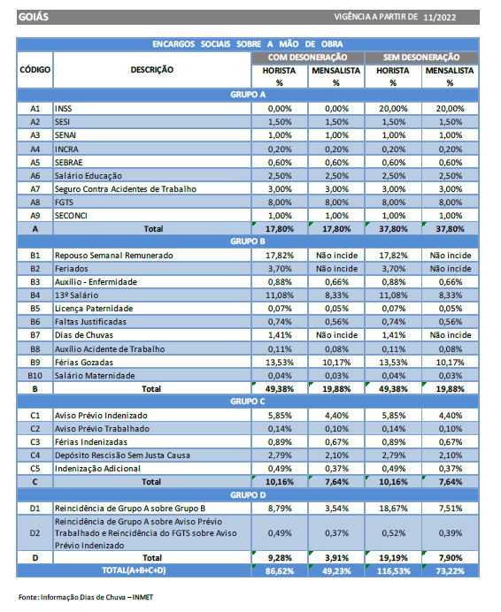

FONTE: CAIXA ECONOMICA FEDERAL

Mapa Cotações
Mapa de cotações - Serviços de Engenharia e Manutenção

Contratação | MANUTENÇÃO DE AR CONDICIONADO - VÁRIAS LOCALIDADES | Data de ref. | 2022-08-23

Código | Descrição | Unidade | Custo adotado
AC.BAC | Bactericida desinfetante higienizador c/ borrifador ar condicionado 1 litro | litro | R$ 17.96

Loja | Endereço/Telefone/Link | Valor | Média/Mediana
ClimaNorte | https://www.climanorte.com.br/pecas/pecas-ar-condicionado/bactericida-1lt-c-borrifador-talco?parceiro=5572 | R$ 18.99 | R$ 17.96
GelaTudo | https://www.gelatudo.com.br/268?gclid=Cj0KCQjw0oyYBhDGARIsAMZEuMsnu3EsFp3tzdIUlhKheY4es--TSl_ShCgNBce51QBfFeoWQ4dzFOwaAl65EALw_wcB | R$ 15.00
Refritron | https://www.refritron.com.br/material-para-instalacao-e-manutencao-de-ar/produtos-de-limpeza-e-higienizacao/bactericida-desinfetante-higienizador-c-borrifador-ar-condicionado-1-litro-talco-refritron | R$ 19.90

Código | Descrição | Unidade | Custo adotado
AC.GAS | Gás Refrigerante R410a EOS (Cilindro de 11,34Kg) | kg | R$ 66.57

Loja | Endereço/Telefone/Link | Valor | Média/Mediana
Frigelar | https://www.frigelar.com.br/gas-refrigerante-r410a-eos-cilindro-de-1134kg/p/kit5357?gclid=Cj0KCQjw9ZGYBhCEARIsAEUXITWbmrla6nttiTd_KJQ1pG2vMRfiaQPjzM9xoLw20lXWxmeetJfa0qoaAj9vEALw_wcB | R$ 72.46 | R$ 66.57
Dufrio | https://www.dufrio.com.br/fluido-refrigerante-dugold-r410-113kg-onu-3163.html?utm_source=google&utm_medium=shopping&apwc=Y2FuYWxJbnRlZ3JhY2FvPTQ0N3xwcm9kdXRvPTg2NTc=&gclid=Cj0KCQjw9ZGYBhCEARIsAEUXITV6_SKux7s_Jp8ZLdwN-zGtGjuYSDp4fCn25s5RNTEW16UqFcM8a2EaAg1SEALw_wcB | R$ 61.74
Eletrofrigor | https://www.eletrofrigor.com.br/gas-r410a-eos-dac-11-34-kg.html?gclid=Cj0KCQjw9ZGYBhCEARIsAEUXITWMOxHJqtgqCApj09t1ZWc2oqXA_pLMPpzyCikWtWal6GIsVGgvYdQaAmHFEALw_wcB | R$ 65.52

Código | Descrição | Unidade | Custo adotado
AC.KITMAN | Kit de Manifold Profissional com Mangueira de 1,2m para R22/R134A/407com410A e Maleta | kg | 780.37

Loja | Endereço/Telefone/Link | Valor | Média/Mediana
Samatec | https://www.samatec.com.br/manifold-r410-22-404-mangueira-150-mastercool--36661-e/p | R$ 816.51 | R$ 780.37
Frigelar | https://www.frigelar.com.br/kit-de-manifold-profissional-eos-com-mangueira-de-12m-para-r22r134a407com410a-e-maleta/p/kit1473 | R$ 345.97
Lojadomecanico | https://www.lojadomecanico.com.br/produto/106729/11/157/kit-manifold-completo-com-3-mangueiras-dm-ferramentas-dm-030 | R$ 778.74
Madeiramadeira.Com | https://www.madeiramadeira.com.br/kit-manifold-manometros-analogicos-gallant-r410a-r22-r134a-r404a-1821345.html?index=vr-prod-poc-madeira-best-seller-desc | R$ 781.99

Observações

Código | Descrição | Unidade | Custo adotado
AC.SUPORTE | Suporte padrão para unidade externa de ar condicionado, com pintura eletrostática branca (par) | un. | R$ 41.17

Loja | Endereço/Telefone/Link | Valor | Média/Mediana
Frigelar | https://www.frigelar.com.br/suporte-para-condensadora-eos-ate-45kgpar-500mm-perfil-u-slim-pintura-eletrostatica-500pux/p/kit426 | 51.65 | R$ 41.17
Multifrioshop | https://www.multifrioshop.com/acessorios-ar-condicionado/suportes/suporte-para-ar-condicionado-split-500mm-12-000-a-24-000-btus | 38.1
Friopeças | https://www.friopecas.com.br/suporte-500mm-para-ar-condicionado-split-18000-a-24000-btus/p | 33.75

Observações e critérios utilizados:
Coeficiente de variação = Desvio padrão da amostra dividido pela média da amostra
Se o coeficiente de variação for inferior a 0,25 ou 25%, adotada a média
Se o coeficiente de variação for superior ou igual a 0,25 ou 25%, adotada a mediana
Os itens com valores promocionais não são considerados.
Não são considerados custos de fornecedores em plataformas intermediadoras de vendas, sem identificação empresarial completa (sites de vendas e leilão exemplo Shopee, Mercadolivre, Ebay, OLX)
O frete foi incluido nos casos de fornecimento de insumos especializados de maior valor agregado, sobretudo equipamentos.
O frete não é considerado em produtos com boa oferta no mercado regional e de baixo custo.
Entende-se que os valores no mercado local acompanhem os valores da internet para produtos comuns.
Não se adotou a média saneada (expurgando valores extremos) devido ao baixo número de cotações obtidas para os itens, o que prejudicaria o valor estatístico da técnica. Além disso, na prática, tem-se observado que a média saneada se aproxima bastante dos valores obtidos pela mediana nos casos de CV>0,25.
Por fim, destaca-se que a contratação de serviços em questão não conta somente com itens cotados diretamente no mercado, mas o maior peso da contratação se dá por itens existentes em tabelas oficiais SINAPI, de forma que o rebuscamento da pesquisa dos insumos complementares aqui realizada (Mapa de Cotações) não traria ganhos significativos em precisão e potencialmente atrasaria o procedimento de formação do custo pela Administração.

Distâncias
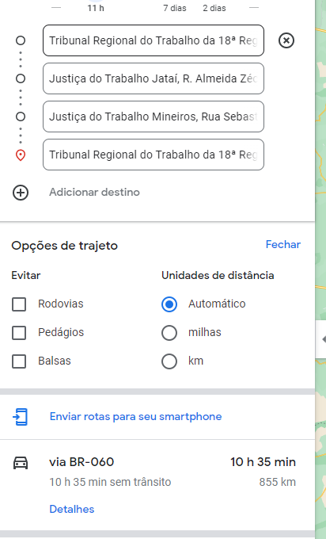
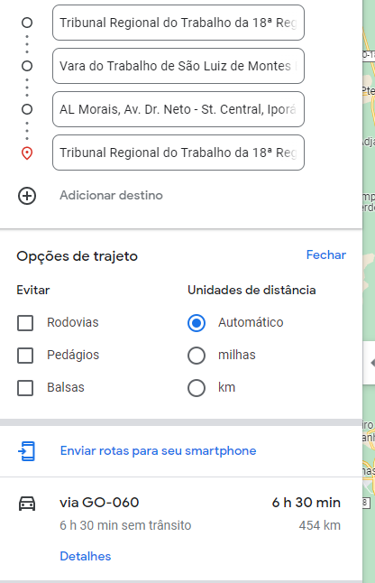
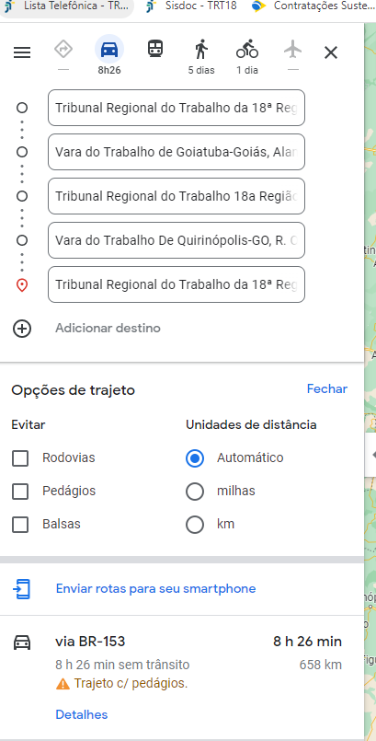
ANEXO C - PARTE 5b - MEMÓRIA DE CÁLCULO DE DISTÂNCIA PERCORRIDA POR ROTA (IDA E VOLTA)
*observação: Não foram empregadas as quilometragens da portaria tendo em vista que são rotas e não viagens separadas.

Rota 1 | 890km | Rota 2 | 283 km | Rota 3 | 181 km

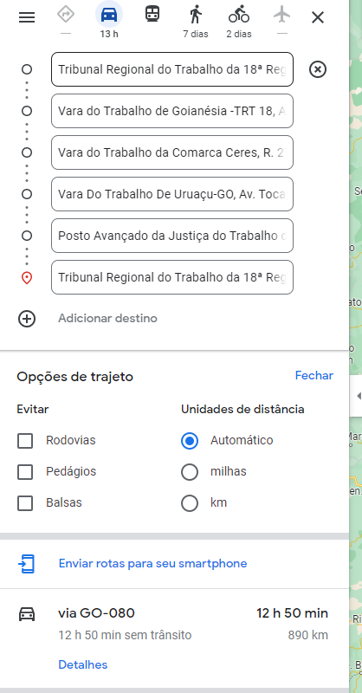
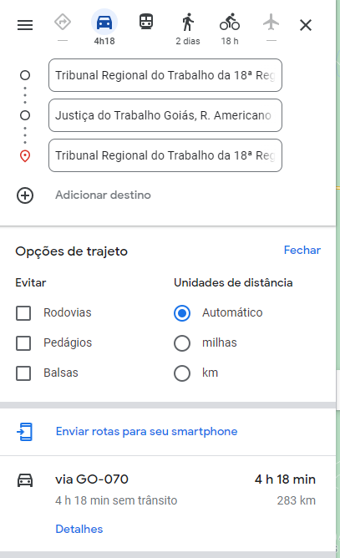
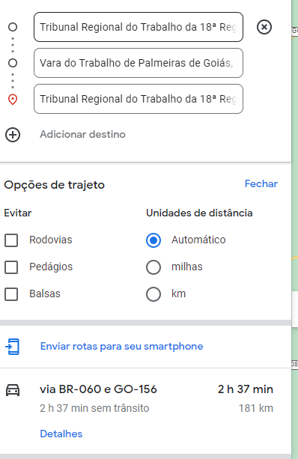

Rota 4 | 855 km | Rota 5 | 454 km | Rota 6 | 658 km

